SpringMVCの基本
１.Spring MVC とは
 | SpringでWebアプリケーションを開発するためのフレームワークであり、アーキテクチャパターンとしてMVCを用いています。

２.Spring MVCアーキテクチャ

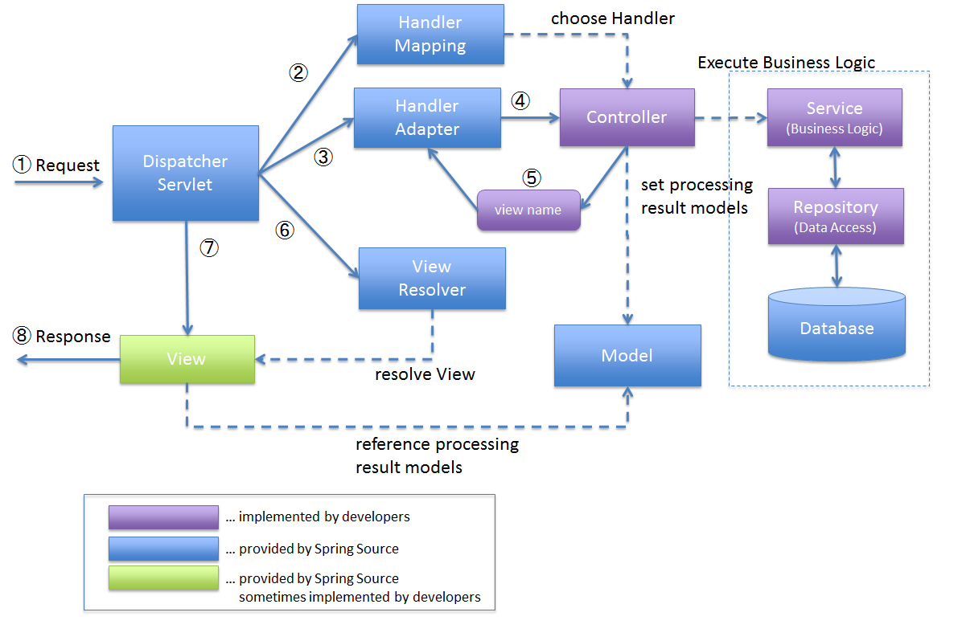

1. DispatcherServletが、リクエストを受け取る。
2. DispatcherServletは、リクエスト処理を行うControllerの選択を、HandlerMappingに委譲する。HandlerMappingは、リクエストURLにマッピングされているControllerを選定し、（Choose Handler）, ControllerをDispatcherServletへ返却する。
3. DispatcherServlet は、HandlerAdapterに対して、Controllerのビジネスロジック処理の実行を委譲する。
4. HandlerAdapter は、Controllerのビジネスロジック処理を呼び出す。
5. Controllerは、ビジネスロジックを実行し、処理結果をModelに設定し、ビューの論理名をHandlerAdapterに返却する。
6. DispatcherServletは、ビュー名に対応するViewの解決を、ViewResolverに委譲する。ViewResolverは、ビュー名にマッピングされているViewを返却する。
7. DispatcherServletは、返却されたViewに、レンダリング処理を委譲する。
8. Viewは、Modelが持つ情報をレンダリングして、レスポンスを返却する。

アプリの構築&実行
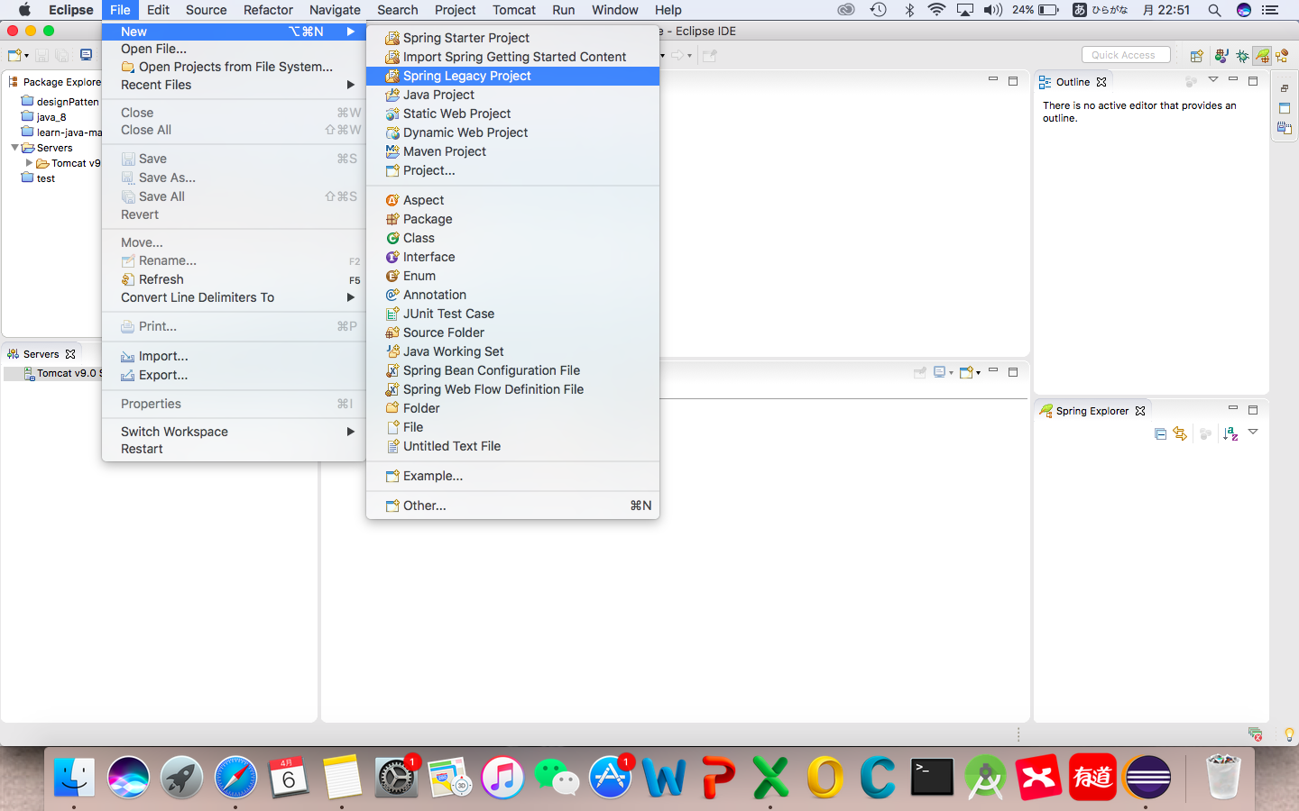
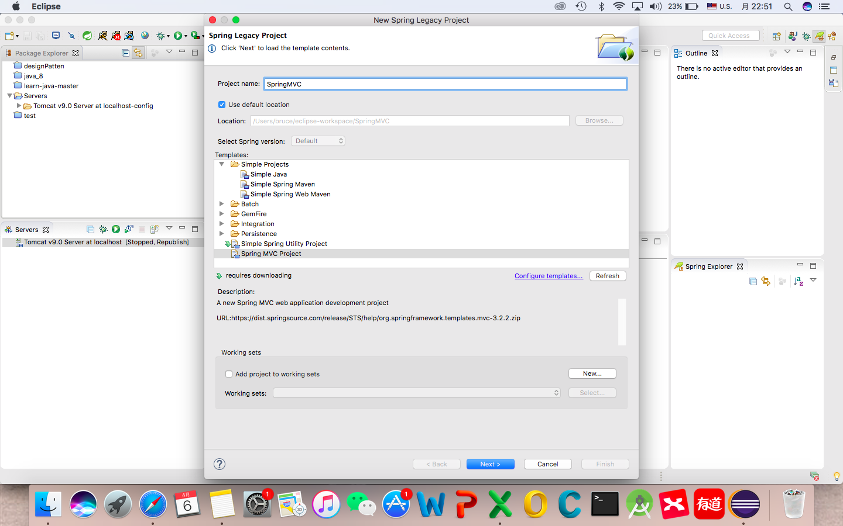
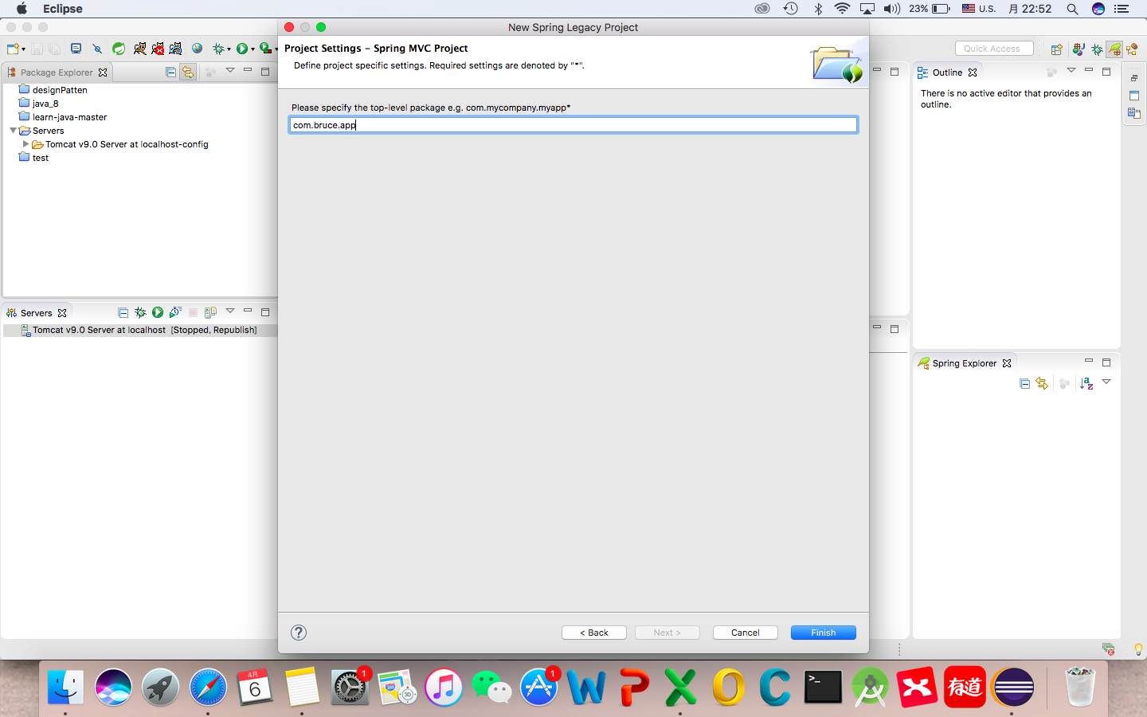
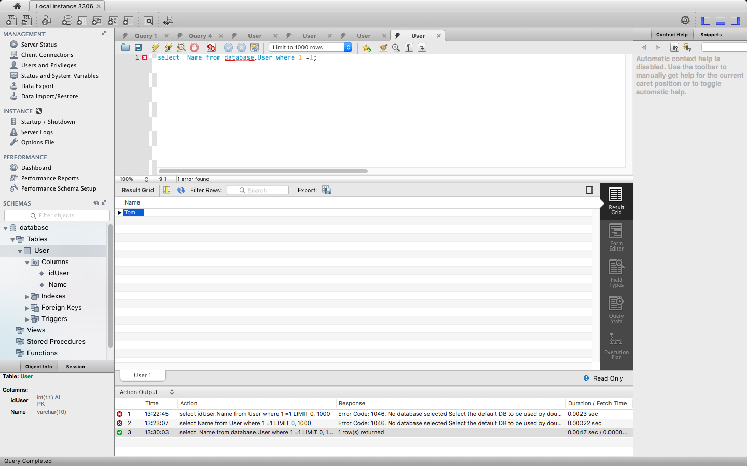
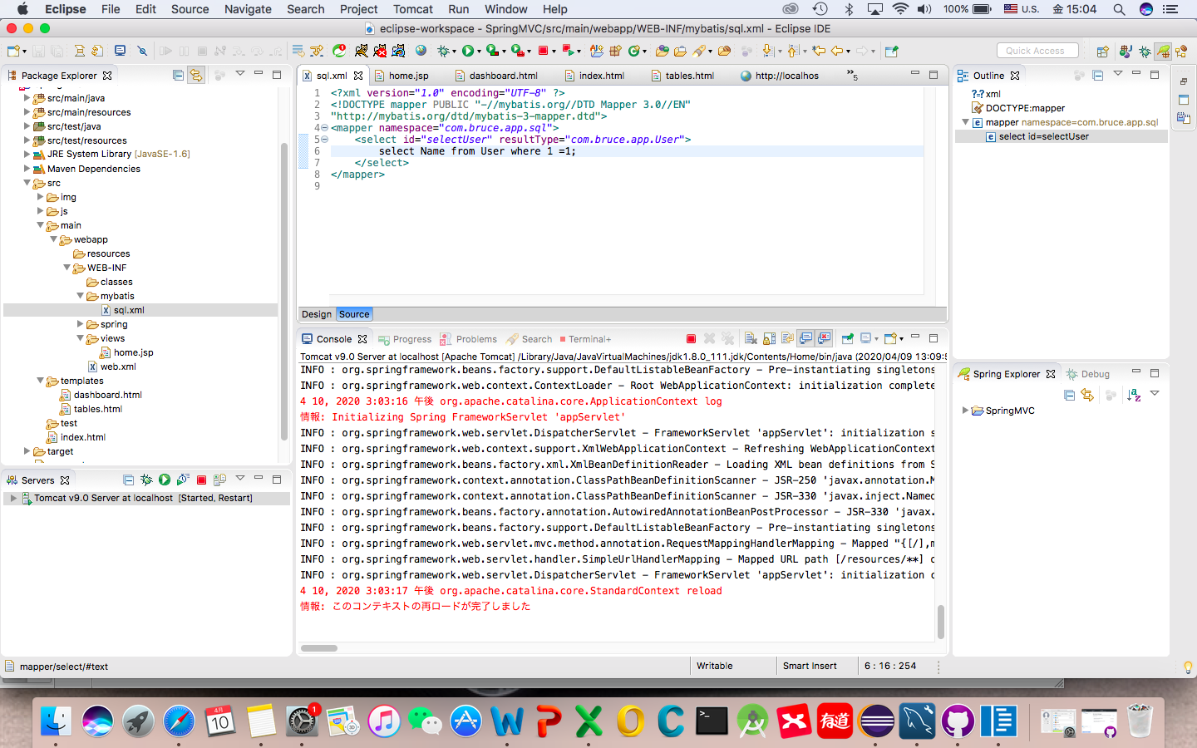
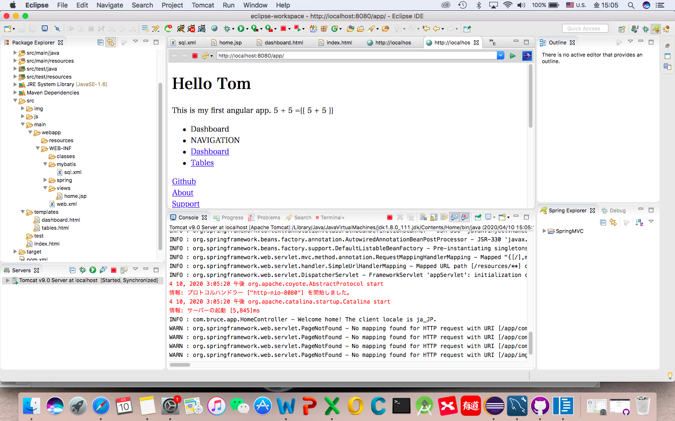
１.前提条件
 | ①JDKのインストール
 | ②Eclipseのインストール
 | ③Tomcatのインストール
 | ④Spring Tool Suitのインストール
 | ⑤MySQLのインストール
 | ⑥MySQLWorkbenchのインストール
 | ⑦Mybatis generatorのインストール

２.アプリの構築&実行

